Hoja1 (2)
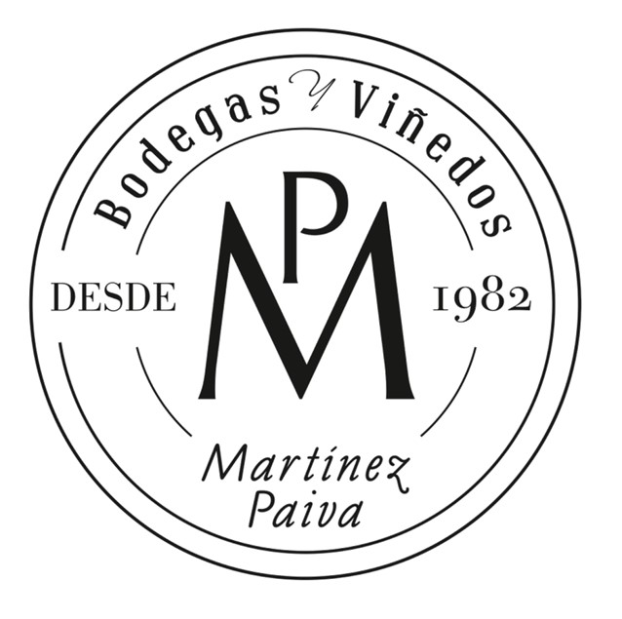
 |  |  |  |  | FORMULARIO DE PEDIDO
 |  |  |  |  | Fecha: |  |  | Número:

VINO SOLIDARIO ROTARY CLUB
Vino seleccionado: CAVA PAIVA BRUT NATURE 2020

DATOS DEL CLUB SOLICITANTE
Nombre del Club |  |  |  |  |  |  |  |  | Población
RI Id |  |  |  |  |  |  |  |  | Distrito
Coordinador del Pedido |  |  | Nombre
 |  |  | Teléfono
 |  |  | E- mail

DATOS DE FACTURACIÓN
Razón Social |  |  |  |  |  |  |  |  | CIF/NIF
Domicilio Fiscal
Población |  |  |  |  |  |  |  |  |  | C. Postal

DATOS DEL PEDIDO / ENTREGA
Cajas | Precio unidad | Destinatario |  |  |  |  | Dirección de Entrega |  |  |  | €
 | 45 € |  |  |  |  |  |  |  |  |  | 0 €
 |  |  |  |  |  |  |  |  |  |  | 0 €

0 |  |  |  |  |  |  |  |  |  | TOTAL | 0 €

FORMA DE PAGO

 |  |  |  | Transferencia Bancaria a la cta. cte.
 |  |  |  | Titular: BODEGAS MARTINEZ PAIVA SAT
 |  |  |  | IBAN: ES20 0078 0004 4646 0010 0001 |  |  |  |  | SWIFT: BAPUES22XXX
 |  |  |  | ENVIAR JUSTIFICANTE DE PAGO A: BODEGAS MARTINEZ PAIVA SAT
 |  | Cada caja de vino contiene: 6 botellas de 75 cl.
 |  | El precio de la caja de vino es de: 45 € (IVA Incluido)
 | Incluida la Aportación Solidaria de 5 € de los cuales el 50% irá a la Fundación Rotaria destinada al fondo anual y el otro 50% irá al Club Rotary de Almendralejo destinado a proyectos del Club.
LOS PORTES SERÁN GRATUITOS PARA PEDIDOS A PARTIR DE 5 O MÁS CAJAS

Precio de Portes SOLO PARA PENÍNSULA y para pedidos inferiores a 5 cajas
1 caja 8,80€ / 2 cajas 10,50 € / 3 cajas 12,00 € / 4 cajas 14,30 €

Precio de Portes para: Islas Baleares, Islas Canarias, Ceuta y Melilla CONSULTAR

 |  |  | Enviar Pedido a: |  |  | BODEGAS MARTINEZ PAIVA SAT
 |  |  |  |  |  | Ctra. N-630 km 646
 |  |  |  |  |  | 06200 Almendralejo (Badajoz)
 |  |  |  |  |  | E-mail: | enoturismo@bodegasmartinezpaiva.com
 |  |  |  |  |  | Tfnos: | 639 200 165 - 924 67 11 30 (EXT-1)

En virtud del Reglamento (UE) 2016/679 Del Parlamento Europeo y del Consejo de 27 de abril de 2016, relativo a la protección de las personas físicas en lo que respecta al tratamiento de datos personales y a la libre circulación de estos datos, le comunicamos que los datos de caracter personal que nos proporciona rellenando este formulario serán tratados por BODEGAS MARTÍNEZ PAIVA SAT, con domicilio en Ctra. N-630 km 646 - 06200 Almendralejo (Badajoz), como responsable de los mismos. La finalidad y tratamiento de los datos personales que le solicitamos es para confeccionar y enviarle la factura de compra. Mediante la entrega de este formulario está dando su legítimo consentimiento para que sus datos sean tratados conforme a las finalidades descritas anteriormente. Tiene derecho de oposición, acceso, rectificación y cancelación de sus datos. En caso de querer eliminar sus datos, no dude en comunicarlo a través del correo electrónico: enoturismo@bodegasmartinezpaiva.com, indicando la palabra BAJA en el asunto.

